API 1
API | CEK PAGINATON
http://localhost:1212//books?page[number]=1&page[size]=10&sort=id&query=&filter[status]=

Parameter
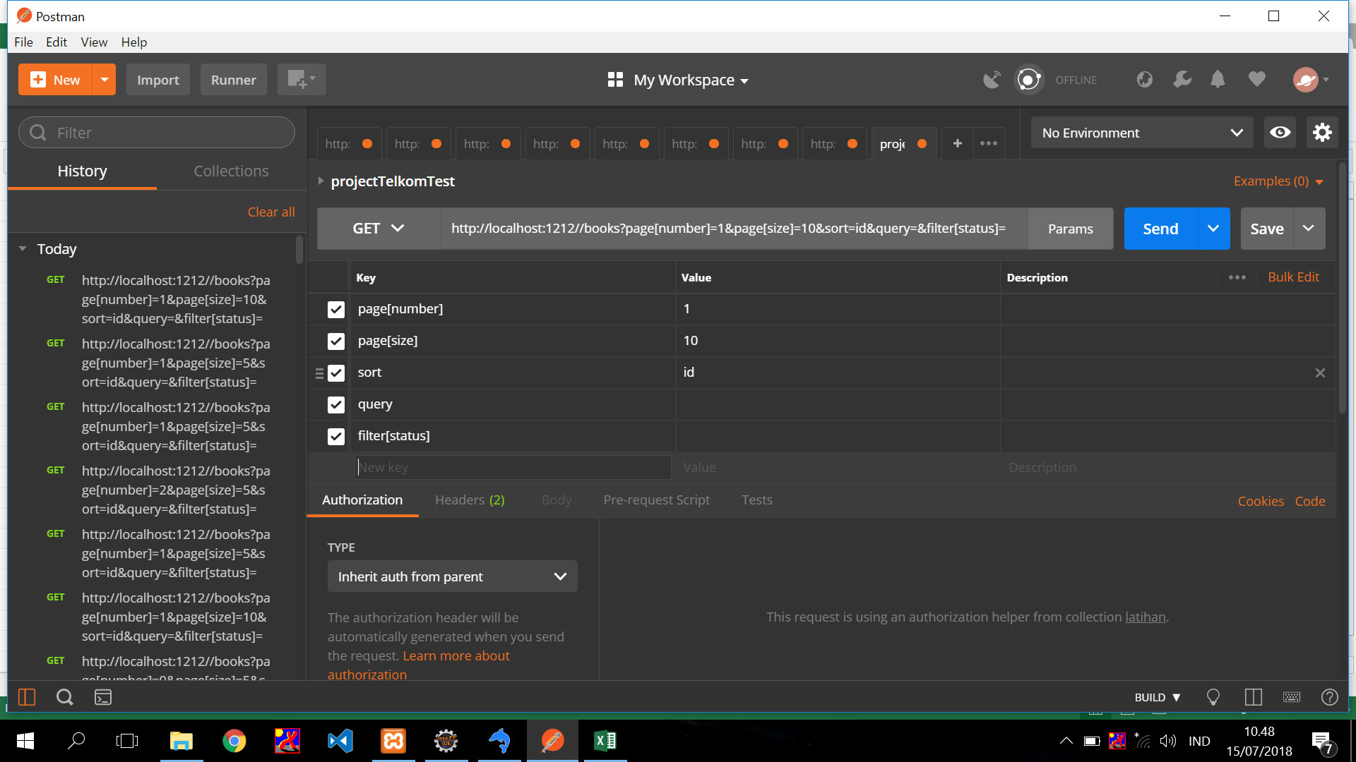

Response

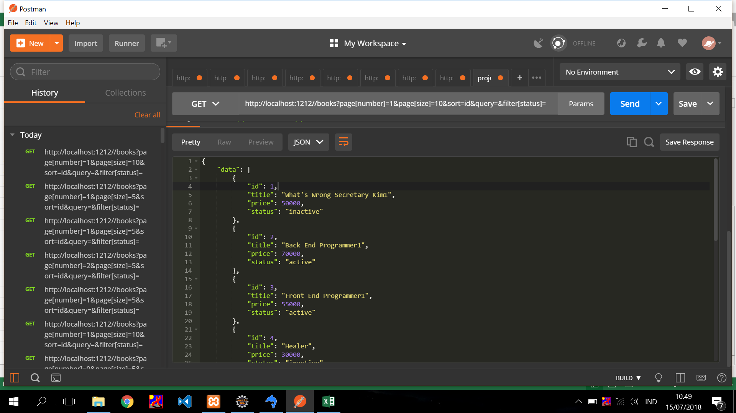



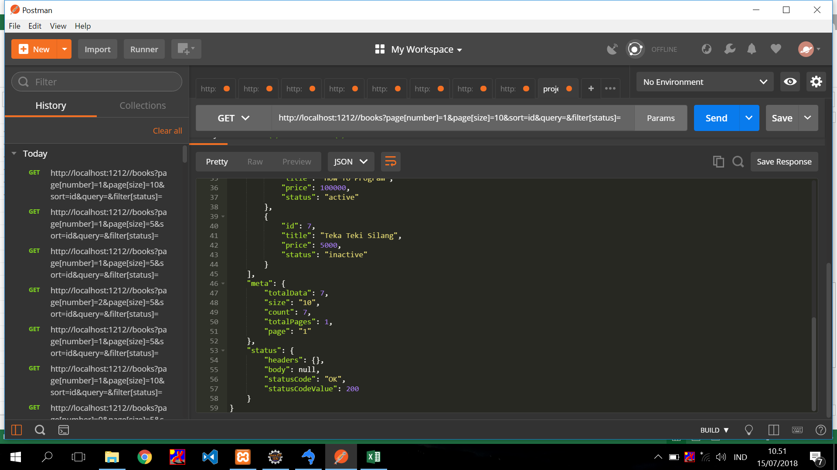

 | totalData = jumlah baris di tablel books
 | size = limit
 | count = total data hasil filter
 | totalPages = total halaman
 | page = offset

 | page number = 1
 | page size = 10
 | total data = 7
 | sehingga semua data akan ditampilkan pada page pertama

API 2
API | CEK PAGINATON Part2
http://localhost:1212//books?page[number]=1&page[size]=5&sort=id&query=&filter[status]=

Parameter
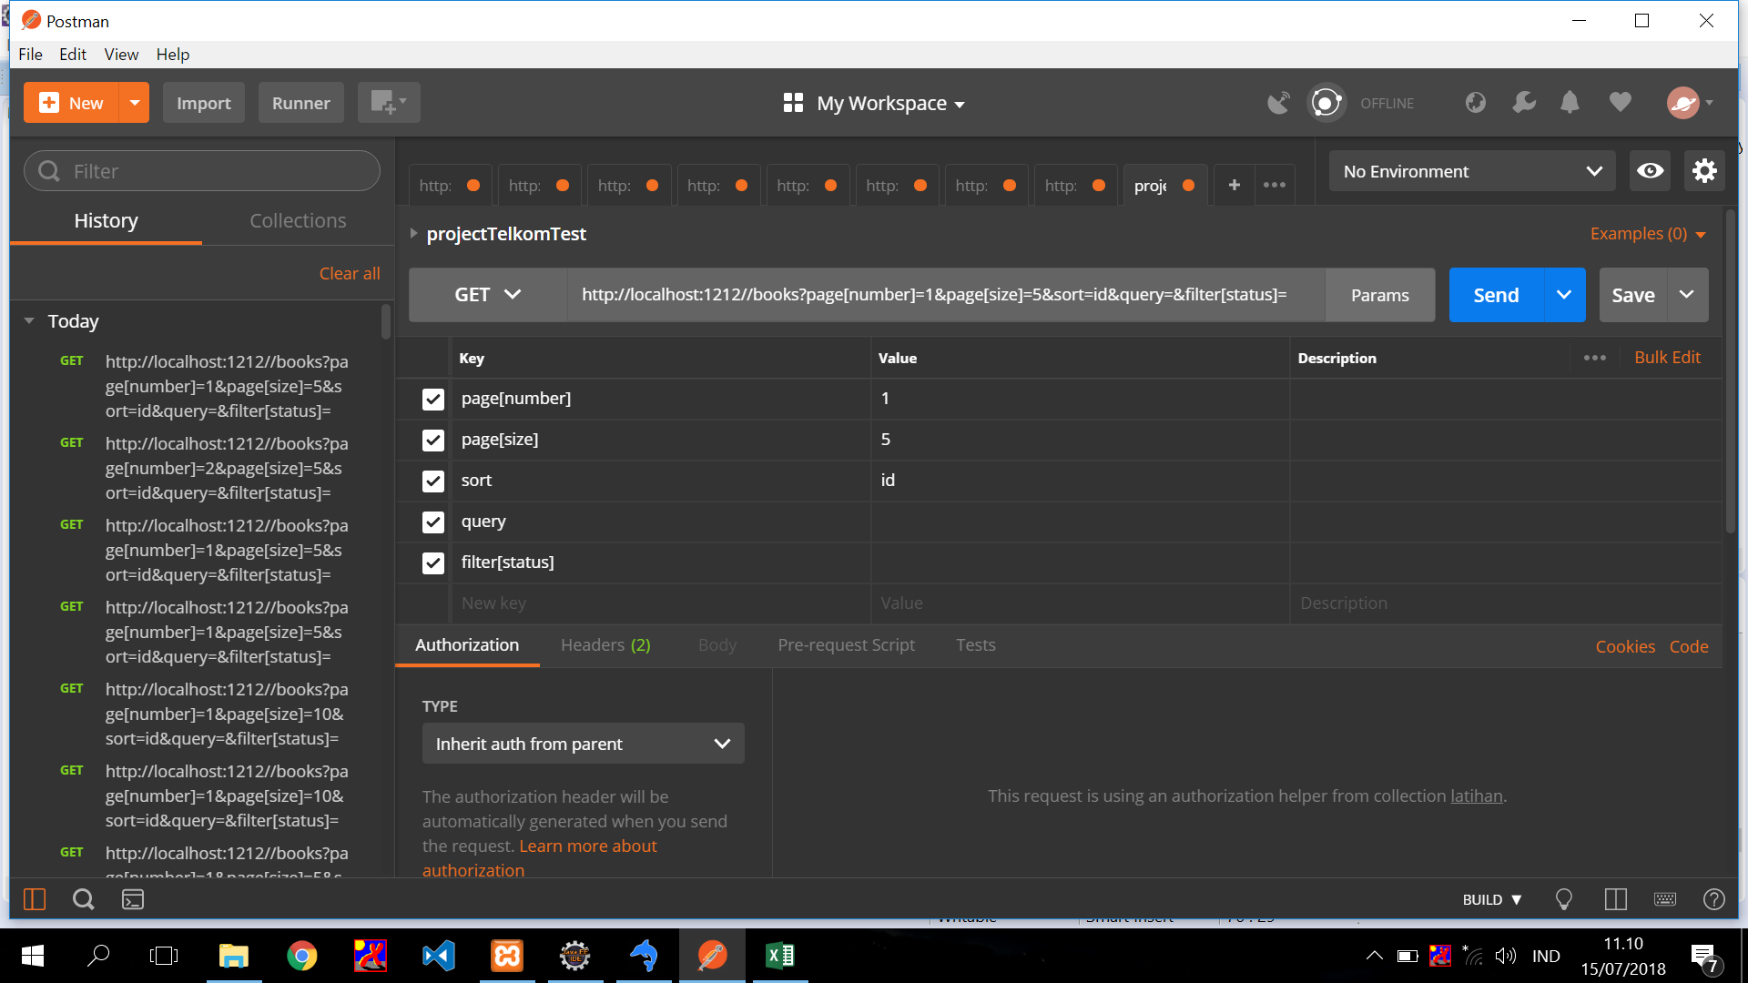

Response




 |  | total datanya = 7
 |  | size = 5, page = 1
 |  | sehingga, 5 data akan berada di page pertama
 |  | sisanya akan berada di page ke 2
 |  | pada sheet API 3 akan di perlihatkan ketika page = 2

API 3
API | CEK PAGINATON Part3
http://localhost:1212//books?page[number]=2&page[size]=5&sort=id&query=&filter[status]=

Parameter


Response

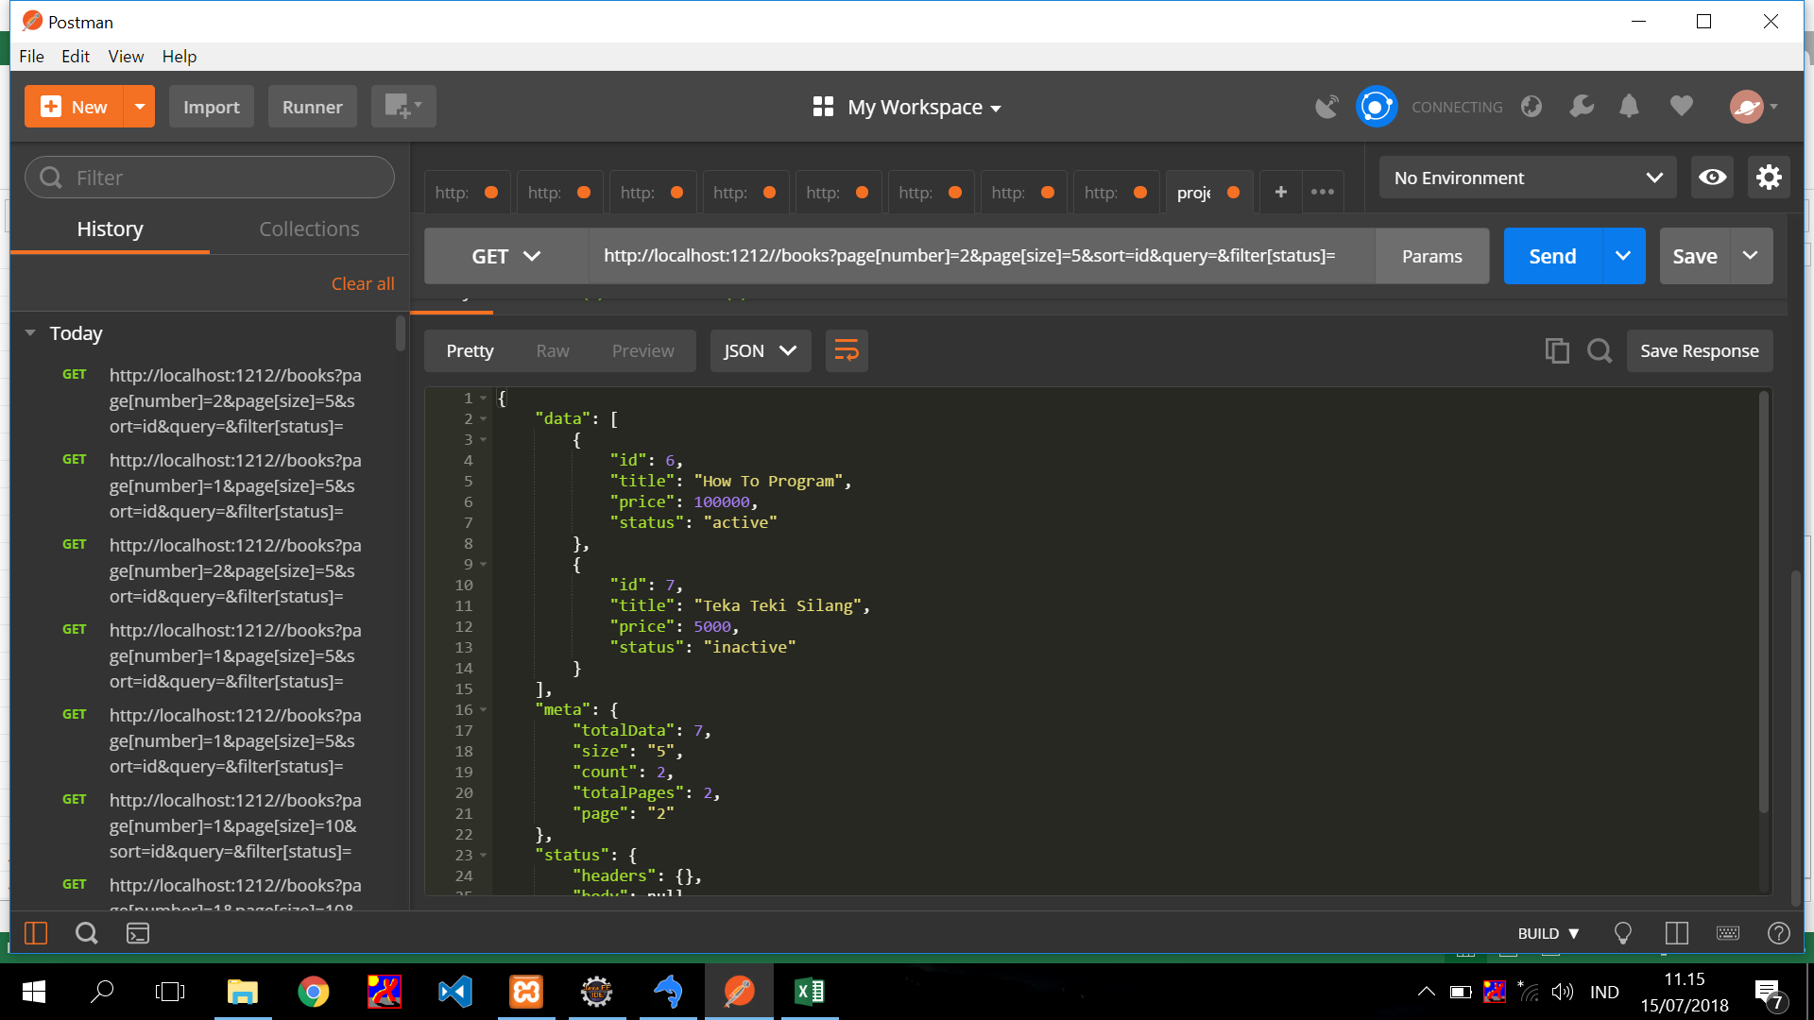

 | ketika di page 2, data yang muncul hanya 2
 | karena 5 data lainnya berada di page pertama

API 4

API | CEK SORT
http://localhost:1212//books?page[number]=1&page[size]=5&sort=title&query=&filter[status]=

Parameter
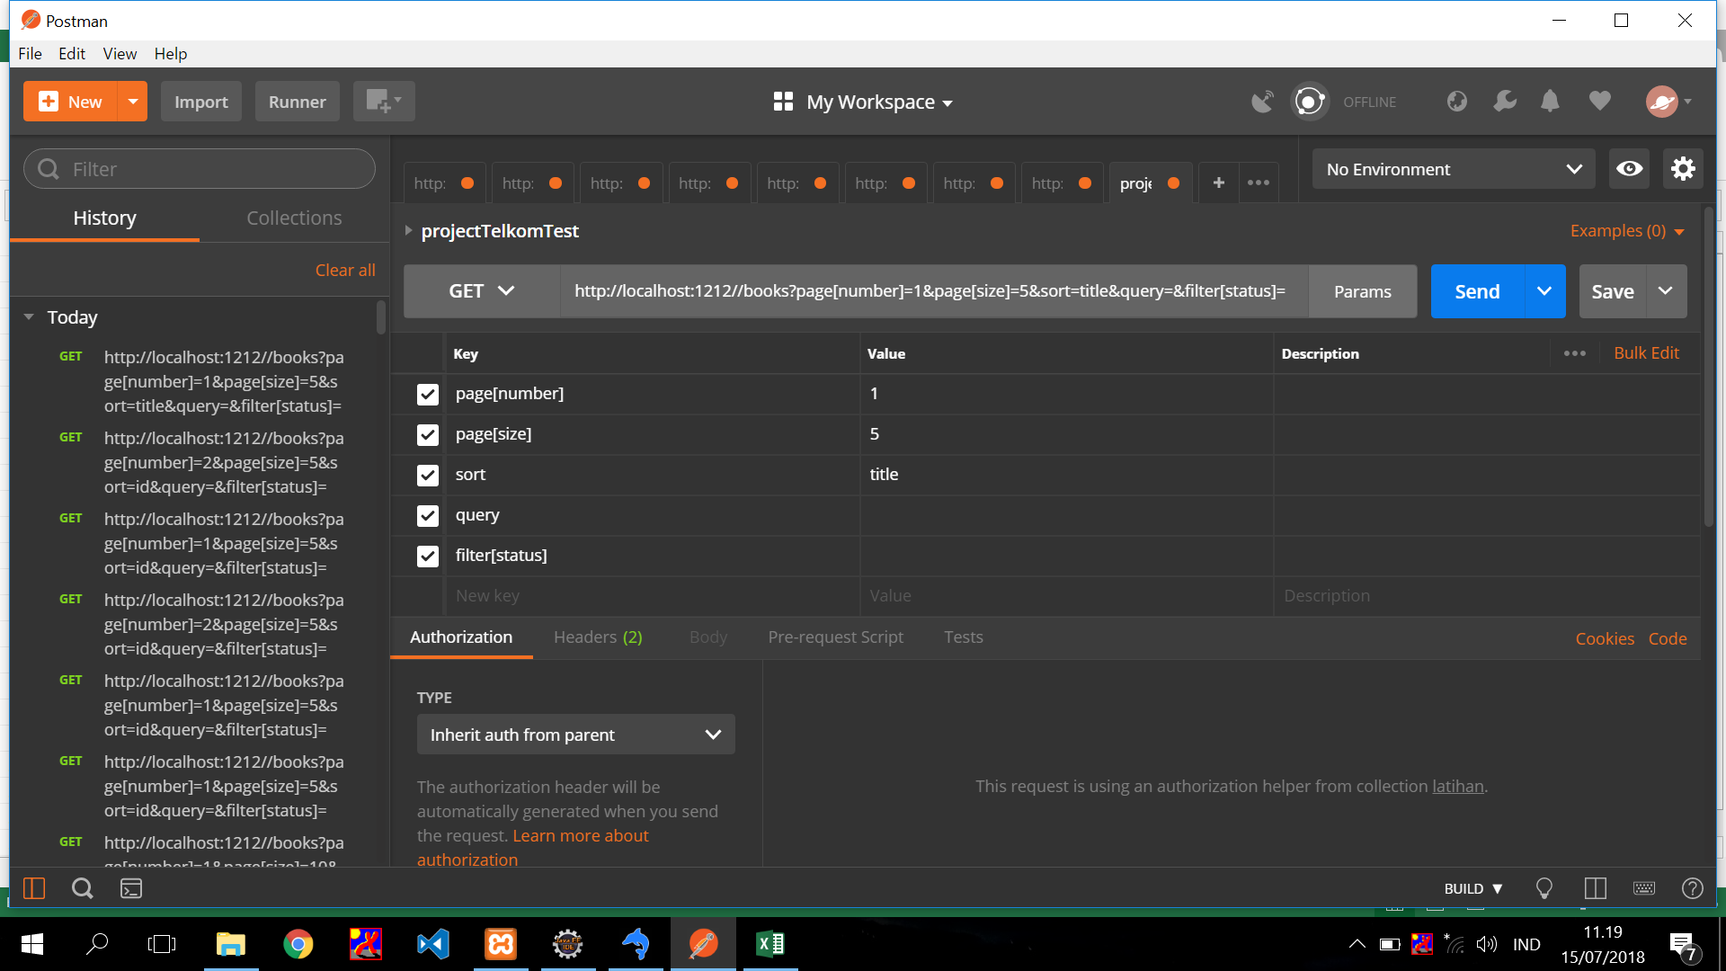
 | sort by title (asc)
 | sort by -title (desc)

Response
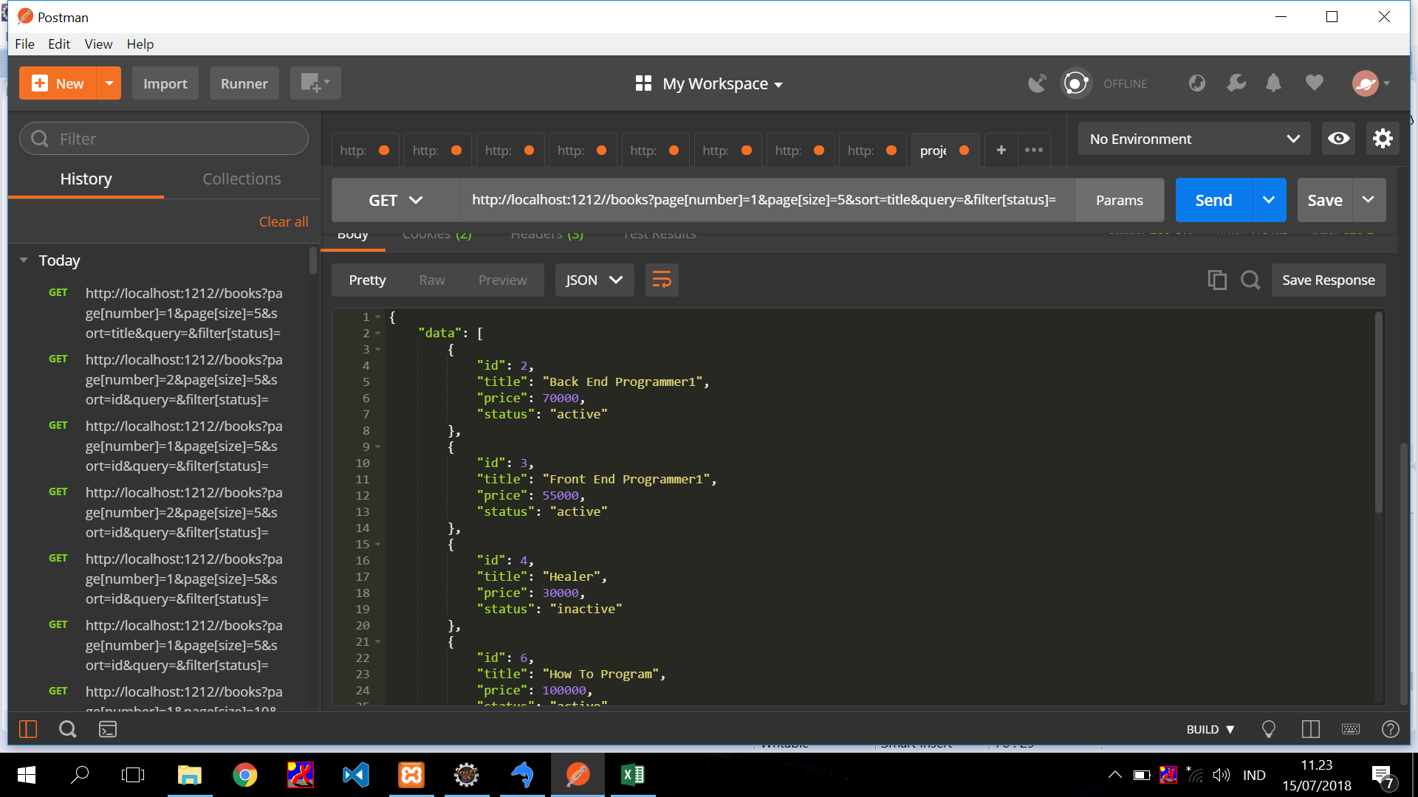
 | data berurutan berdasarkan title asc

API 5
API | CEK QUERY
http://localhost:1212//books?page[number]=1&page[size]=5&sort=id&query=1&filter[status]=

Parameter


Respone

 | data menampilkan title yang mengandung karakter "1"

API 6
API | CEK STATUS
http://localhost:1212//books?page[number]=1&page[size]=5&sort=id&query=&filter[status]=inactive

Parameter



Response
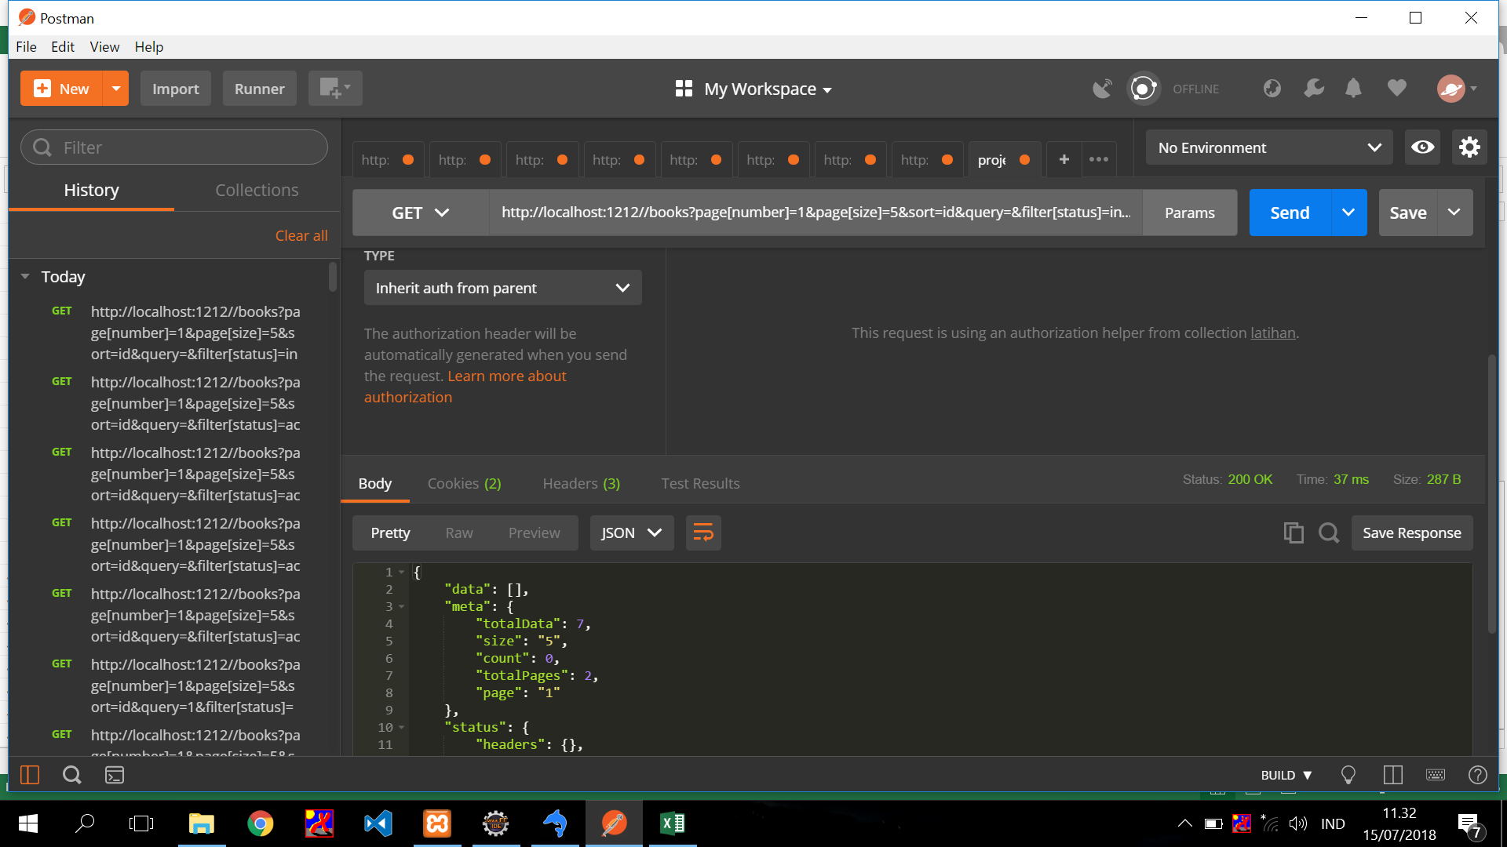

 | data tidak muncul, karena di database, status nya "active" semua

